P1
Actividad | Tiempo Optimista (To) | Tiempo Medio (Tm) | Tiempo Pesimista (Tp) | Tiempo Esperado (Te) | Desviación Estándar (σ) | Varianza (σ2)
A | 4 | 8 | 10 | 76,667 | 1 | 1
B | 2 | 8 | 24 | 96,667 | 36,667 | 134,447
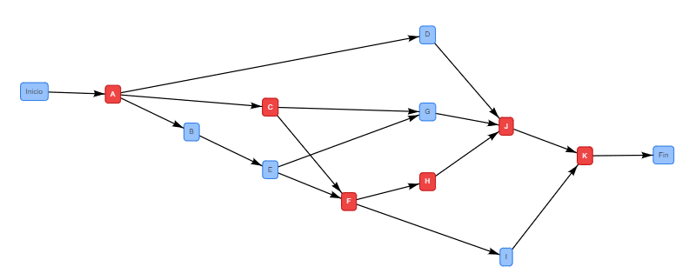
C | 8 | 12 | 16 | 12 | 13,333 | 17,777
D | 4 | 6 | 10 | 63,333 | 1 | 1
E | 1 | 2 | 3 | 2 | 0.3333 | 0.1111
F | 6 | 8 | 20 | 96,667 | 23,333 | 54,443
G | 2 | 3 | 4 | 3 | 0.3333 | 0.1111
H | 2 | 2 | 2 | 2 | 0 | 0
I | 6 | 6 | 6 | 6 | 0 | 0
J | 4 | 6 | 12 | 66,667 | 13,333 | 17,777
K | 2 | 2 | 3 | 21,667 | 0.1667 | 0.0278

La ruta crítica del proyecto es: A → C → F → H → J → K
El tiempo esperado del proyecto es de 40.1668 semanas
La varianza del proyecto es 10.0275
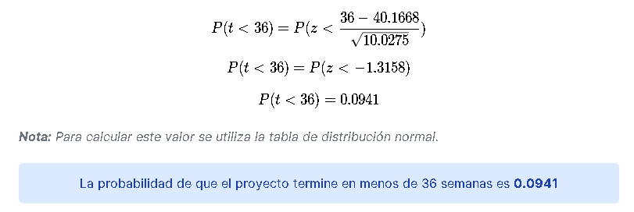

https://www.plandemejora.com/ruta-critica-ejercicios-resueltos/

P2
Agrícola
80% | 10% |  |  | 80%
Pecuaria

 | 20%

 | 10%
10% |  |  | 10%
Mixta

 | 80%

V0 | 0.3 | 0.4 | 0.3

Situación Granjas | Agrícola | Pecuaria | Mixta
Agrícola | 0.8 | 0.1 | 0.1
Pecuaria | 0.2 | 0.8 | 0
Mixta | 0.1 | 0.1 | 0.8

M1 | 0.67 | 0.17 | 0.16
 | 0.32 | 0.66 | 0.02
 | 0.18 | 0.17 | 0.65

M4 | 0.5321 | 0.2533 | 0.2146
 | 0.4292 | 0.4934 | 0.0774
 | 0.292 | 0.2533 | 0.4547

M16 | 0.455 | 0.314 | 0.231
 | 0.463 | 0.372 | 0.165
 | 0.397 | 0.314 | 0.289

M256 | 0.444 | 0.332 | 0.224
 | 0.448 | 0.336 | 0.216
 | 0.440 | 0.332 | 0.227

M1024 | 0.444 | 0.333 | 0.223
 | 0.446 | 0.334 | 0.221
 | 0.443 | 0.333 | 0.224

VE | 44% | 33% | 22%

P3
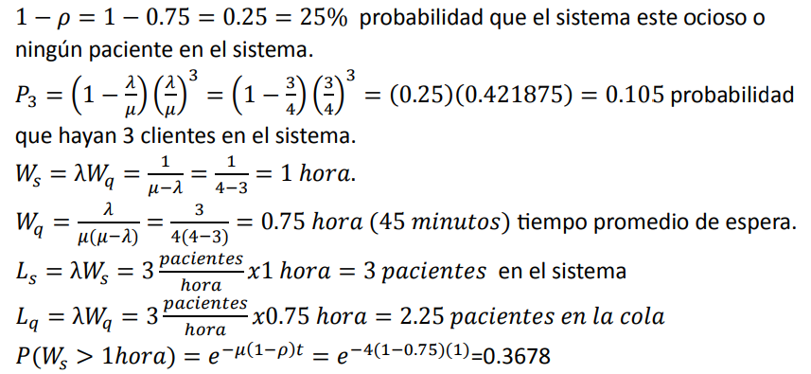
 |  |  | ro
Llegadas | 3 | pacientes/hora | 1 | 0.75
Salidas | 4 | pacientes/hora

